상품제안서
시즈넬 차량용 우드볼디퓨저 50ml | 상품코드: S39129

 |  |  |  |  |  |  | 02-713-8555 | www.synergygift.co.kr
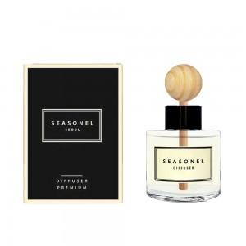 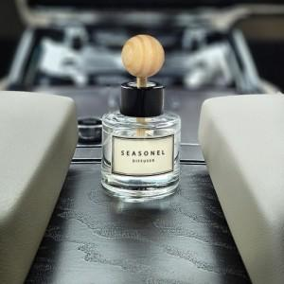

【상세/제작정보】 | <p><span style="font-size: 14pt;">※ 100개 이상 디퓨저 스티커 무료 / 200개 이상 케이스 스티커 무료</span></p>

【인쇄/포장옵션】 | 스티커, 케이스 스티커 / 포장지포장

【공급단가】 | 수량 | 100~ | 300~ | 1,000~ | 3,000~ | 5,000~
*VAT별도 | 단가 | 4,920원 | 4,680원 | 4,490원 | 4,410원 | 4,330원

【상품 URL】 | https://www.synergygift.co.kr:443/src/goods_detail.php?gdno=39129

